Sheet1
深圳市雷乐科技有限公司
地址:深圳市坂田街道里浦街7号德众工业园2栋2楼
TEL:13717081629
无线充报价单
型号 | 名称 | 参数 | 产品图片 | 颜色选择 | 材质 | 电芯容量 | 备注 | 产品单价 | 裸机尺寸 | 单品包装
JC-8000 | 2合1无线移动电源 | 规格:输入=2.1A/5V | 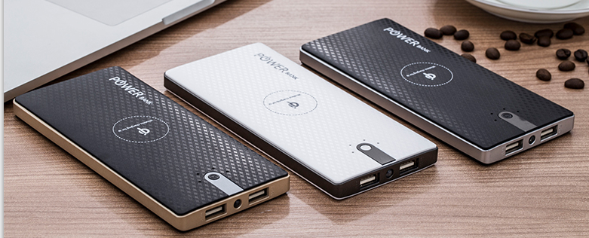 | 黑白 | ABS过UV油 | 聚合物8000mAH | 起订量：200/台 | RMB50元(USB充电线/天地盖牛皮纸盒) | 160x73x12mm 净重:195g | 175x111x30mm净重:270g
 |  | 输出=2.4A/5V(2USB)
 |  | 无线输出=1.0A/5V
 |  | 转换率:1A==93%,2A==88%
 |  | 无线输出:70%
JC-6000 | 2合1无线移动电源+Type-C | 规格:输入=2.1A/5V(Micro/Type-c) | 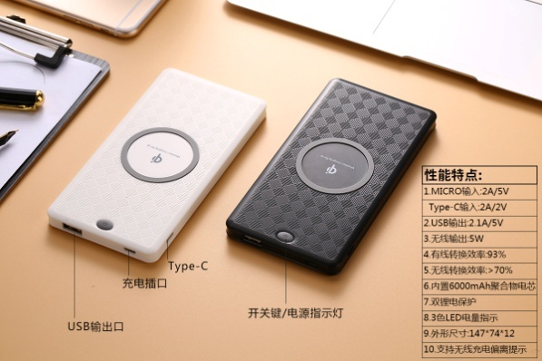 | 黑白 | ABS | 聚合物6000mAH | 起订量：200/台 | RMB47元(USB充电线/天地盖牛皮纸盒) | 147*74*12mm净重:180g | 175x111x30mm净重:270g
 |  | 输出=2.4A/5V(USB)
 |  | 无线输出=1.0A/5V
 |  | 转换率:1A==93%,2A==88%
 |  | 无线输出:70%
JC-10000 | 3合1无线移动电源+Type-C | 规格:输入=2.1A/5V(Micro/Type-c) | 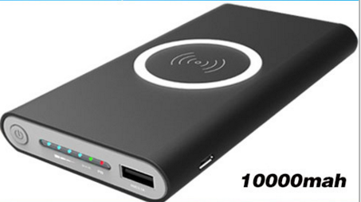 | 黑白灰 | ABS过橡胶油 | 聚合物10000mAH | 起订量：200/台 | RMB47元(USB充电线/封套彩盒) | 135*70*17mm净重:210g | 175x105x31mm净重:270g
 |  | 输出=2.4A/5V(USB)
 |  | 无线输出=1.0A/5V
 |  | 转换率:1A==93%,2A==88%
 |  | 无线输出:75%
LL-10000 | 无线移动电源+显示屏 | 规格:输入=2.1A/5V(Micro/Type-c) | 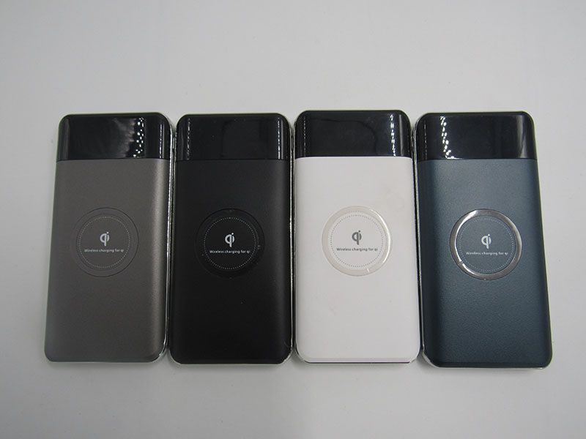 | 黑白灰蓝 | ABS过橡胶油 | 聚合物10000mAH | 起订量：200/台 | RMB55元(USB充电线/封套彩盒) | 135*70*17mm净重:210g | 175x105x31mm净重:270g
 |  | 输出=2.4A/5V(USB)
 |  | 无线输出=1.0A/5V
 |  | 转换率:1A==93%,2A==88%
 |  | 无线输出:75%
X5 | 无线充电器 | 输入：9V/1.67A,5V/2A | 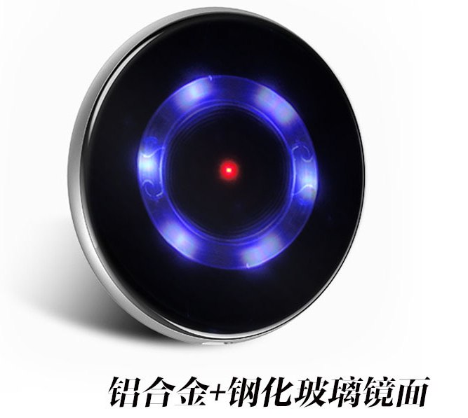 | 金/银/黑/玫瑰金 | 铝合金+钢化玻璃 | / | 起订量：200/台 | RMB55元 彩盒+USB线+ | 95*95*8mm 净重：130g | 110*110*25mm净重:170g
 |  | 输出：10W(Max)
 |  | 效率：大于等于73%
 |  | 充电距离：小于等于8mm
Q6/K6 | 无线充电器 | 输入：5V-2A/9V-1.6A | 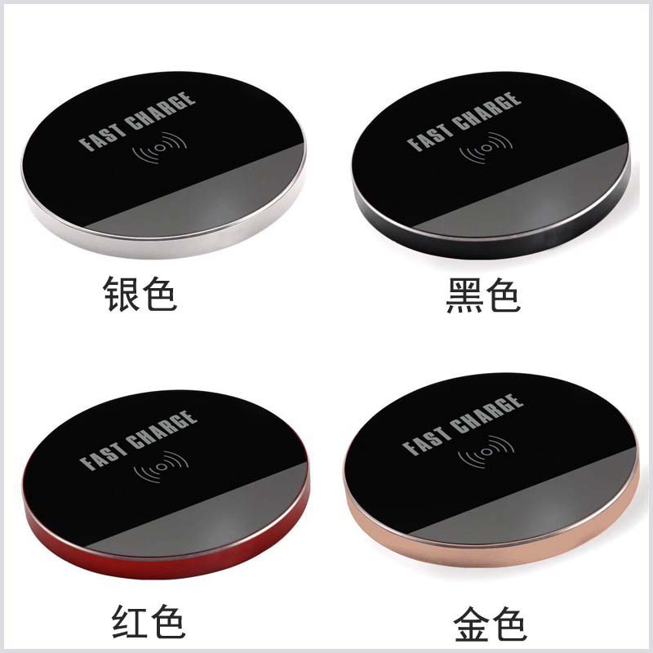 | 金/银/黑/红 | 铝合金+PVC | / | 起订量：100/台 | 普充32元/快充42元 彩盒+USB线 | 95*95*8mm 净重：151g | 125*125*25mm净重:170g
 |  | 输出：5V-1A/9V-1.1A
 |  | 效率：大于等于73%
 |  | 充电距离：小于等于8mm
Q7/K7 | 无线充电器 | 输入：5V-2A/9V-1.6A | 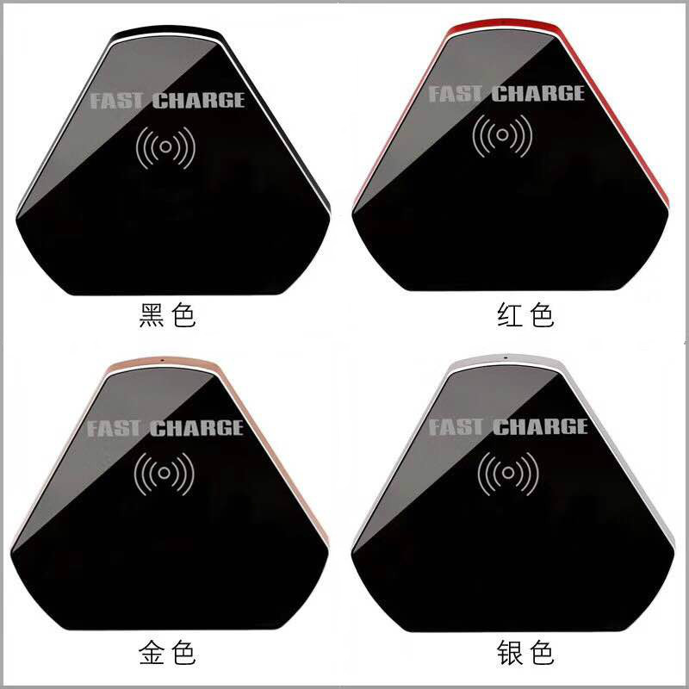 | 金/银/黑/红 | 铝合金+PVC | / | 起订量：100/台 | 普充32元/快充42元 彩盒+USB线 | 94*87*8mm 净重：152g | 125*125*25mm净重:170g
 |  | 输出：5V-1A/9V-1.1A
 |  | 效率：大于等于73%
 |  | 充电距离：小于等于8mm
Q8/K8 | 无线充电器 | 输入：5V-2A/9V-1.6A | 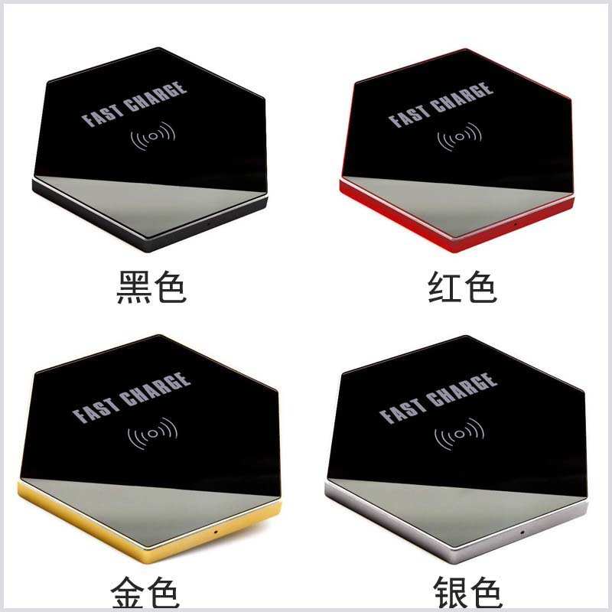 | 金/银/黑/红 | 铝合金+PVC | / | 起订量：100/台 | 普充32元/快充42元 彩盒+USB线 | 102*90*8mm 净重：162g | 125*125*25mm净重:180g
 |  | 输出：5V-1A/9V-1.1A
 |  | 效率：大于等于73%
 |  | 充电距离：小于等于8mm
飞碟 | 无线充电器 | 输入：5V-2A | 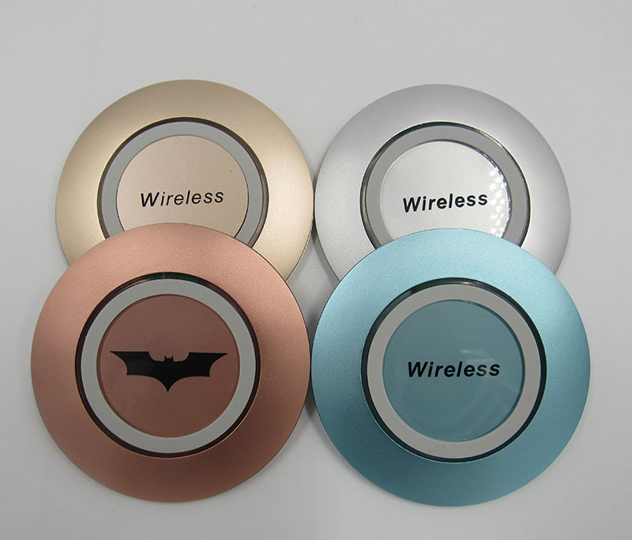 | 金/银/蓝/玫瑰金 | 铝合金 | / | 起订量：100/台 | 普充25元 彩盒+USB线 | 102*90*8mm 净重：130g | 125*125*25mm净重:150g
 |  | 输出：5V-1A
 |  | 效率：大于等于73%
 |  | 充电距离：小于等于8mm
1.产品出货以确认样品为准.
2.以上产品报价均不含税不含运费.
3.付款方式:订金30%,其余出货前付清

